Sheet1
2025年防寒服需求明细
序号 | 服务中心 | 男款 |  |  |  |  |  |  | 女款 |  |  |  |  |  |  | 合计数量 | 合计金额 | 收货信息地址 | 冲锋衣尺码对照表（蓝色）
 |  | S | M | L | XL | 2XL | 3XL | 4XL | S | M | L | XL | 2XL | 3XL | 4XL |  |  |  | 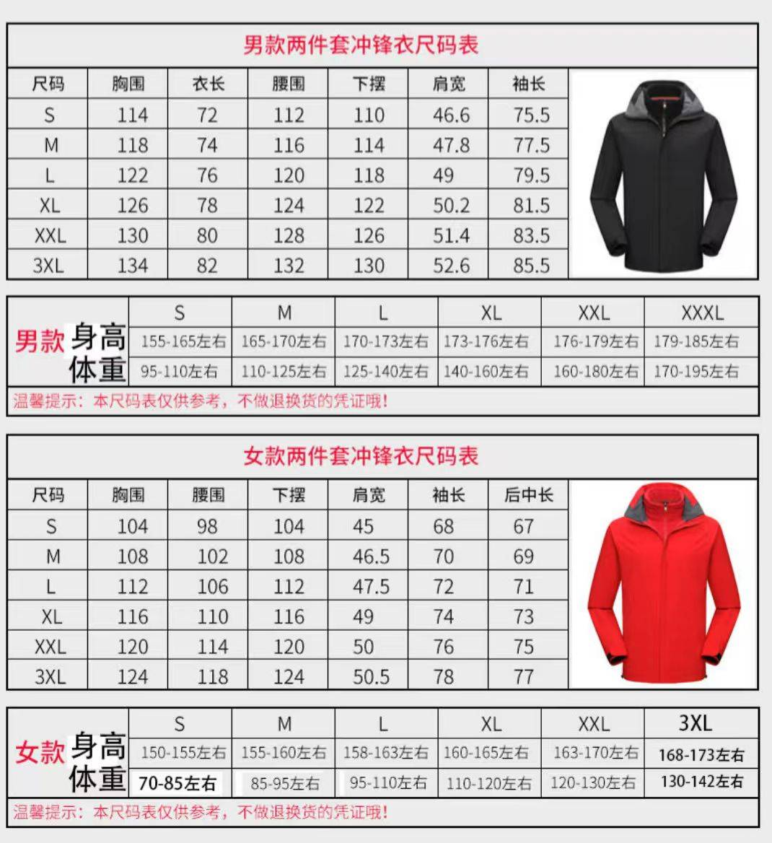 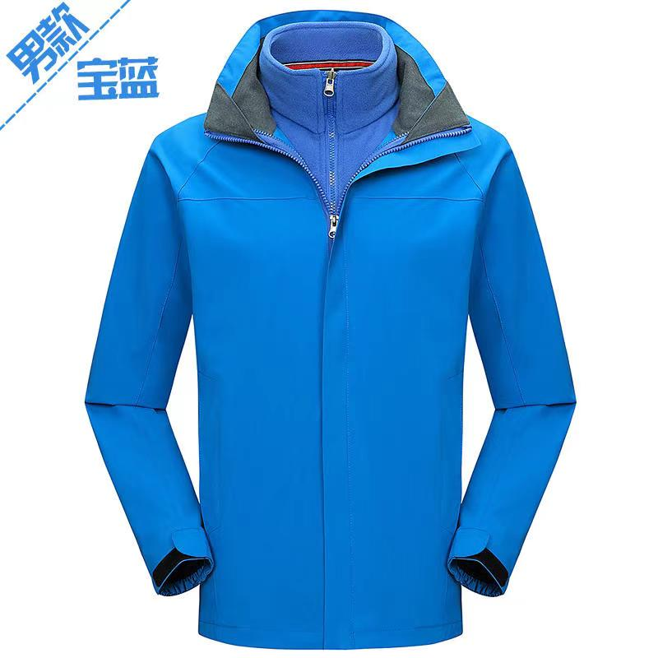 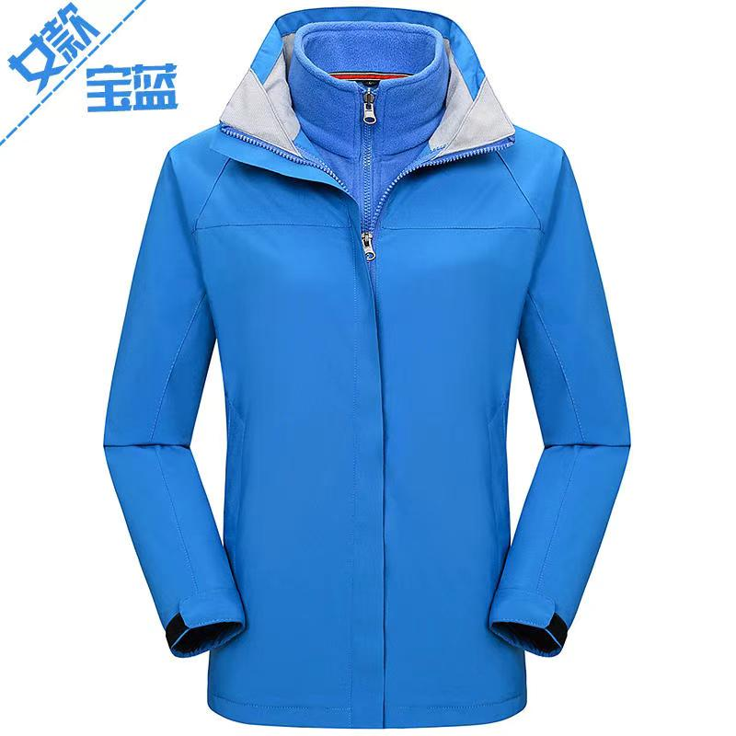
1 | 体院服务中心 |  | 3 | 1 |  | 1 |  |  |  |  | 2 |  |  | 1 |  | 8 | 976 | 西山区体院路3号体育运动职业技术学院 史迎庆 13888715140
2 | 海埂基地 |  | 1 |  | 1 |  |  |  |  |  |  |  |  |  |  | 2 | 244
3 | 云大东陆 |  |  |  |  |  | 3 |  |  |  |  |  |  |  |  | 3 | 366 | 五华区云南大学东陆校区 迟艳琼18469178015
4 | 陆院生活区 |  |  |  |  | 1 |  |  |  |  |  |  |  |  | 1 | 2 | 244 | 昆明市官渡区贵昆路2699号七彩云牛 董亮 17677777708
5 | 冶金莲华 |  | 1 |  | 3 | 1 | 1 |  |  |  |  | 2 | 1 |  |  | 9 | 1098 | 昆明冶金高等专科学校莲华校区 常朝发14787830102
6 | 冶专安宁 | 1 | 6 | 1 | 1 |  |  | 1 |  |  |  |  |  |  |  | 10 | 1220 | 云南省昆明安宁市职教园区石江村冶金高等专科学校 舒勇琴 13888195071
19 | 合计： | 1 | 11 | 2 | 5 | 3 | 4 | 1 | 0 | 0 | 2 | 2 | 1 | 1 | 1 | 34 | 4148

